Worksheet
GRAFICOS AEREOS

BOTANAS Y DERIVADOS S.A. DE C.V.
2019-07-01 - 2019-07-31
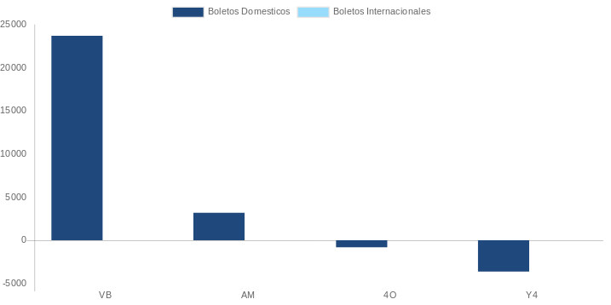

AEROLINEA | CANT | TARIFA/Pesos | %Part
AEROENLACES NACIONALES, S.A. DE C.V. | 1 | 2,475 | 7.33%
AEROMEXICO | 10 | 25,420 | 75.30%
INTERJET - ABC AEROLINEAS,S.A. DE C.V. | 2 | 3,328 | 9.86%
VOLARIS | 1 | 2,538 | 7.52%
Total BOLETOS DOMESTICOS | 14 | 33,760 | 100.00%

Total BOLETOS INTERNACIONALES | 0 | 0 | 0.00%
Total general | 14 | 33,760 | 100%
El consumo es la tarifa antes de impuestos de iva y tua.
El consumo es de tarifa de servicios de vuelos.(No cargos por cambios y revisados)
Cantidades en Pesos Mexicanos

